SpringMVC概述
SpringMVC

 | 1 定义

 |  | 是一种基于Java实现的MVC设计模型的请求驱动类型的轻量级WEB框架

 | 2 核心的组件

 |  | 前端控制器 | DispatcherServlet | 负责所有的请求

 |  | 处理器映射器 | Handler Mapping

 |  | 视图解析器 | View Resolver | 可以配 可以不配置

 | 3 原理

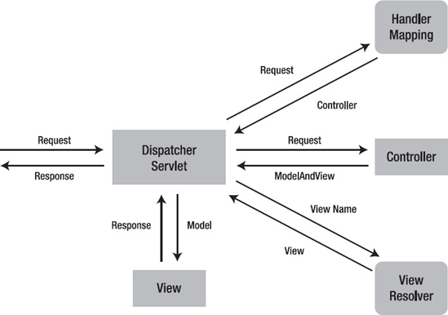

 | 4 工作流程

 | 1、 用户发送请求至前端控制器DispatcherServlet。

 | 2、 DispatcherServlet收到请求调用HandlerMapping处理器映射器。

 | 3、 处理器映射器找到具体的处理器(可以根据xml配置、注解进行查找)，生成处理器对象及处理器拦截器(如果有则生成)一并返回给DispatcherServlet。

 | 4、 DispatcherServlet调用HandlerAdapter处理器适配器。

 | 5、 HandlerAdapter经过适配调用具体的处理器(Controller，也叫后端控制器)。

 | 6、 Controller执行完成返回ModelAndView。

 | 7、 HandlerAdapter将controller执行结果ModelAndView返回给DispatcherServlet。

 | 8、 DispatcherServlet将ModelAndView传给ViewReslover视图解析器。

 | 9、 ViewReslover解析后返回具体View。

 | 10、DispatcherServlet根据View进行渲染视图（即将模型数据填充至视图中）。

 | 11、 DispatcherServlet响应用户。

SpringMVC的配置
1放入jar包

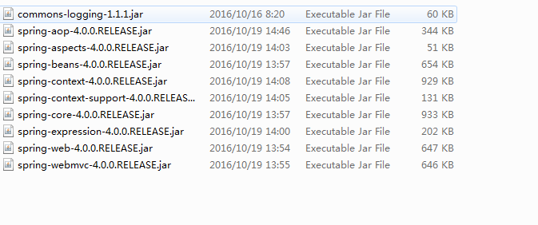

2 配置核心控制器 |  | DispatcherServlet

 | web.xml

 |  | <!-- 配置核心控制器 -->
 |  | <servlet>
 |  |  | <servlet-name>DispatcherServlet</servlet-name>
 |  |  | <servlet-class>org.springframework.web.servlet.DispatcherServlet</servlet-class>
 |  |  | <!-- 利用初始化参数 加载applicationContext.xml文件 -->
 |  |  | <init-param>
 |  |  |  | <param-name>contextConfigLocation</param-name>
 |  |  |  | <!-- classpath 在src下建立的xml文件 -->
 |  |  |  | <param-value>classpath:applicationContext.xml</param-value>
 |  |  | </init-param>
 |  |  | <!--服务器加载 初始化DispatcherServlet -->
 |  |  | <load-on-startup>1</load-on-startup>
 |  | </servlet>
 |  | <servlet-mapping>
 |  |  |  | <servlet-name>DispatcherServlet</servlet-name>
 |  |  |  | <!-- 定义规则 请求路径必须携带 .action *.do /*所有的请求 /(.jsp为结尾的文件不会进行过滤) -->
 |  |  |  | <url-pattern>/</url-pattern>
 |  | </servlet-mapping>

 |  | /所匹配的请求可以是/login或.html或.js或.css方式的请求路径
3 创建jsp页面 得到请求url路径 路径符合规则

4 创建LoginController 实现Controller接口

 | @Override
 |  | public ModelAndView handleRequest(HttpServletRequest request, HttpServletResponse response) throws Exception {
 |  |  | String uname = request.getParameter("uname");
 |  |  | String pwd = request.getParameter("pwd");
 |  |  | System.out.println("姓名 " + uname +"密码 " + pwd);
 | // |  | 视图模型
 |  |  | ModelAndView mv = new ModelAndView();
 |  |  | //request.setAttribute(arg0, arg1);
 |  |  | mv.addObject("uname", uname);
 | // |  | /jsp/main.jsp
 |  |  | mv.setViewName("main");
 |  |  | return mv;
 |  | }

5 jsp页面 发送请求 找到对应的Controller处理

<bean class="com.icss.test.controller.LoginController" name="/login.action"></bean>

6 配置视图解析器

 | <bean class="org.springframework.web.servlet.view.InternalResourceViewResolver">
 | <!-- 字符串前面加上路径 -->
 | <property name="prefix" value="/jsp/"></property>
 | <!-- view里面的字符串加上后缀 -->
 | <property name="suffix" value=".jsp"></property>
 | </bean>

